매입&매출
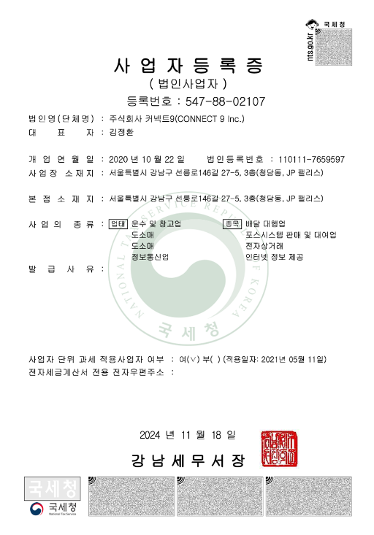
 | 값
매입/매출 | 합계_공유콜수수료 | 합계_공유콜수수료부가세 | 총합계
매입 | 163,610 | 16,361 | 179,971
공유콜(인천남동지점) | 950 | 95 | 1,045
공유콜(인천센터지점) | 3,000 | 300 | 3,300
공유콜(인천송도4지사) | 200 | 20 | 220
공유콜(인천연수지사) | 77,320 | 7,732 | 85,052
공유콜(인천연수지점) | 60,600 | 6,060 | 66,660
공유콜(인천주안중앙지점) | 1,900 | 190 | 2,090
공유콜(프렌즈연수지사) | 19,640 | 1,964 | 21,604
매출 | 192,750 | 19,275 | 212,025
냠냠박스(기사: 인천연수옥련지사) | 400 | 40 | 440 | * 커넥트9 발행해주셔야할 금액
인천남동지점(기사: 인천연수옥련지사) | 250 | 25 | 275
인천센터지점(기사: 인천연수옥련지사) | 1,250 | 125 | 1,375
인천송도4지사(기사: 인천연수옥련지사) | 200 | 20 | 220
인천연수지사(기사: 인천연수옥련지사) | 52,600 | 5,260 | 57,860
인천연수지점(기사: 인천연수옥련지사) | 137,800 | 13,780 | 151,580
인천주안중앙지점(기사: 인천연수옥련지사) | 250 | 25 | 275

프로그램 사용료
 | 공급가액 | 부가세 | 합계(vat포함)
인천연수옥련지사 | 341,450 | 34,145 | 375,595
* 가맹점 배달 접수일자 기준으로 계산
* 사용료는 다음날에 차감되기때문에, 월 마지막 일자는 다음달 계산서에 금액 포함

